ANALISES
 | QUADRO DE MEDALHAS |  |  |  |  |  |  |  |  |  |  |  |  |  |  |  |  |  |  | ATLETA TOQUIO 2020 |  |  |  |  |  | HISTÓRICO BRASIL |  |  |  |  |  |  |  |  |  |  |  |  |  |  |  | ATLETAS BRASIL TOQUIO 2020
 |  |  |  |  |  |  |  |  |  |  |  |  |  |  |  |  |  |  |  | Esporte | (Tudo) |  |  |  |  |  |  |  |  |  |  |  |  |  |  |  |  |  |  |  |  |  |  |  |  |  |  |  | Edição | Tóquio - 2020
 | Soma de Qtd | Rótulos de Coluna
Ranking | Rótulos de Linha | Ouro | Prata | Bronze | Total Geral | aa |  |  |  |  |  |  |  |  |  |  |  |  |  |  | Rótulos de Coluna |  |  |  |  |  | Rótulos de Coluna |  |  |  | Contagem de medalha | Rótulos de Coluna |  |  |  |  |  |  |  |  |  |  |  | Rótulos de Coluna |  |  |  |  | Contagem de medalha | Rótulos de Coluna
1 | China | 3 | 3 |  | 6 |  | 10 | Estados Unidos da América | 0 | 200 | 2 | 202 | 30300 | 1 | China | 3 | 3 | 0 | 6 |  | Feminino | Masculino | Total Geral |  |  |  | Ouro | Prata | Bronze | Total Geral | Rótulos de Linha | Bronze | Prata | Ouro | Total Geral |  | Bronze | Prata | Ouro | aux | Total Geral |  |  | Feminino | Masculino | Total Geral |  |  | Rótulos de Linha | Ouro | Prata | Bronze | Total Geral | Rótulos de Linha | Bronze | Prata | Ouro | Total Geral
2 | Grã Bretanha | 2 | 1 |  | 3 |  | 1 | China | 30000 | 300 | 0 | 30300 | 20100 | 2 | Grã Bretanha | 2 | 1 | 0 | 3 | Soma de Total | 5498 | 5985 | 11483 |  |  | Contagem de medalha | 37 | 43 | 70 | 150 | Antuérpia - 1920 | 1 | 1 | 1 | 3 | Antuérpia - 1920 | 1 | 1 | 1 | 2 | Total: 3 |  | Contagem de Gênero | 151 | 168 | 319 |  |  | Atletismo |  |  | 2 | 2 | Atletismo | 2 | 0 | 0 | 2
3 | República da Coreia | 1 |  |  | 1 |  | 4 | Japão | 10000 | 100 | 1 | 10101 | 10201 | 3 | ROC | 1 | 2 | 1 | 4 |  |  |  |  |  |  |  |  |  |  |  | Londres - 1948 | 1 |  |  | 1 | Londres - 1948 | 1 | 0 | 0 | 2 | Total: 1 |  |  |  |  |  |  |  | Boxe | 1 | 1 | 1 | 3 | Boxe | 1 | 1 | 1 | 3
4 | Itália | 1 |  |  | 1 |  | 3 | ROC | 10000 | 200 | 1 | 10201 | 10101 | 4 | Japão | 1 | 1 | 1 | 3 |  |  |  |  |  |  |  |  |  |  |  | Helsinque - 1952 | 2 |  | 1 | 3 | Helsinque - 1952 | 2 | 0 | 1 | 2 | Total: 3 |  |  |  |  |  |  |  | Canoagem velocidade | 1 |  |  | 1 | Canoagem velocidade | 0 | 0 | 1 | 1
5 | Polônia | 1 |  |  | 1 |  | 2 | Grã Bretanha | 20000 | 100 | 0 | 20100 | 10001 | 5 | França | 1 | 0 | 1 | 2 |  | Feminino | Masculino | Total Geral | % F | % M |  |  |  |  |  | Melbourne - 1952 |  |  | 1 | 1 | Melbourne - 1952 | 0 | 0 | 1 | 2 | Total: 1 |  |  | Feminino | Masculino | Total Geral | % F | % M | Futebol | 1 |  |  | 1 | Futebol | 0 | 0 | 1 | 1
6 | Espanha | 1 |  |  | 1 |  | 14 | Austrália | 0 | 0 | 2 | 2 | 10000 | 6 | Itália | 1 | 0 | 0 | 1 | TOTAL | 5,498 | 5,985 | 11,483 | 47.9% | 52.1% |  | Ouro | Prata | Bronze | Total Geral | Roma - 1960 | 2 |  |  | 2 | Roma - 1960 | 2 | 0 | 0 | 2 | Total: 2 |  | TOTAL | 151 | 168 | 319 | 47.3% | 52.7% | Ginástica artística | 1 | 1 |  | 2 | Ginástica artística | 0 | 1 | 1 | 2
7 | ROC | 1 | 2 | 1 | 4 |  | 11 | Países Baixos | 0 | 100 | 0 | 100 | 10000 | 7 | República da Coreia | 1 | 0 | 0 | 1 |  |  |  |  |  |  |  | 37 | 43 | 70 | 150 | Tóquio - 1964 | 1 |  |  | 1 | Tóquio - 1964 | 1 | 0 | 0 | 2 | Total: 1 |  |  |  |  |  |  |  | Judô |  |  | 2 | 2 | Judô | 2 | 0 | 0 | 2
8 | França | 1 |  | 1 | 2 |  | 5 | França | 10000 | 0 | 1 | 10001 | 10000 | 8 | Polônia | 1 | 0 | 0 | 1 |  |  |  |  |  |  |  |  |  |  |  | México - 1968 | 2 | 1 |  | 3 | México - 1968 | 2 | 1 | 0 | 2 | Total: 3 |  |  |  |  |  |  |  | Maratona aquática | 1 |  |  | 1 | Maratona aquática | 0 | 0 | 1 | 1
9 | Japão | 1 | 1 | 1 | 3 |  | 6 | Itália | 10000 | 0 | 0 | 10000 | 10000 | 9 | Espanha | 1 | 0 | 0 | 1 |  |  |  |  | Feminino |  |  |  |  |  |  | Munique - 1972 | 2 |  |  | 2 | Munique - 1972 | 2 | 0 | 0 | 2 | Total: 2 |  |  |  |  |  |  |  | Natação |  |  | 2 | 2 | Natação | 2 | 0 | 0 | 2
10 | San Marino |  | 1 |  | 1 |  | 14 | Alemanha | 0 | 0 | 2 | 2 | 202 | 10 | Estados Unidos da América | 0 | 2 | 2 | 4 |  |  |  |  | 47.9% |  |  |  |  |  |  | Montreal - 1976 | 2 |  |  | 2 | Montreal - 1976 | 2 | 0 | 0 | 2 | Total: 2 |  |  |  |  |  |  |  | Skate |  | 3 |  | 3 | Skate | 0 | 3 | 0 | 3
11 | República Dominicana |  | 1 |  | 1 |  | 20 | Canadá | 0 | 0 | 0 | 0 | 100 | 11 | Países Baixos | 0 | 1 | 0 | 1 |  |  |  |  | 52.1% |  |  |  |  |  |  | Moscou - 1980 | 2 |  | 2 | 4 | Moscou - 1980 | 2 | 0 | 2 | 2 | Total: 4 |  |  |  |  |  |  |  | Surf | 1 |  |  | 1 | Surf | 0 | 0 | 1 | 1
12 | Ucrânia |  |  | 1 | 1 |  | 20 | Brasil | 0 | 0 | 0 | 0 | 100 | 12 | República Dominicana | 0 | 1 | 0 | 1 |  |  |  |  |  |  |  |  |  |  |  | Los Angeles - 1984 | 2 | 5 | 1 | 8 | Los Angeles - 1984 | 2 | 5 | 1 | 2 | Total: 8 |  |  |  |  |  |  |  | Tênis |  |  | 1 | 1 | Tênis | 1 | 0 | 0 | 1
13 | México |  |  | 1 | 1 |  | 20 | Nova Zelândia | 0 | 0 | 0 | 0 | 100 | 13 | San Marino | 0 | 1 | 0 | 1 |  |  |  |  |  |  |  |  |  |  |  | Seul - 1988 | 3 | 2 | 1 | 6 | Seul - 1988 | 3 | 2 | 1 | 2 | Total: 6 |  |  |  |  |  |  |  | Vela | 1 |  |  | 1 | Vela | 0 | 0 | 1 | 1
14 | Austrália |  |  | 2 | 2 |  | 20 | Cuba | 0 | 0 | 0 | 0 | 2 | 14 | Austrália | 0 | 0 | 2 | 2 |  |  |  |  | Ponto X | Ponto Y |  |  |  |  |  | Barcelona - 1992 |  | 1 | 2 | 3 | Barcelona - 1992 | 0 | 1 | 2 | 2 | Total: 3 |  |  |  |  |  |  |  | Vôlei |  | 1 |  | 1 | Vôlei | 0 | 1 | 0 | 1
15 | Países Baixos |  | 1 |  | 1 |  | 20 | Hungria | 0 | 0 | 0 | 0 | 2 | 15 | Alemanha | 0 | 0 | 2 | 2 |  |  |  |  | 0 | 1 |  |  |  |  |  | Atlanta - 1996 | 9 | 3 | 3 | 15 | Atlanta - 1996 | 9 | 3 | 3 | 2 | Total: 15 |  |  |  |  |  |  |  | Total Geral | 7 | 6 | 8 | 21 | Total Geral | 8 | 6 | 7 | 21
16 | Taipei Chinês |  |  | 1 | 1 |  | 6 | República da Coreia | 10000 | 0 | 0 | 10000 |  |  |  |  |  |  |  |  |  |  |  | 0.13284272519 | -0.99113712995 |  |  |  |  |  | Sidney - 2000 | 6 | 6 |  | 12 | Sidney - 2000 | 6 | 6 | 0 | 2 | Total: 12
17 | Estados Unidos da América |  | 2 | 2 | 4 |  | 6 | Polônia | 10000 | 0 | 0 | 10000 |  |  |  |  |  |  |  |  |  |  |  |  |  |  |  |  |  |  | Atenas - 2004 | 3 | 2 | 5 | 10 | Atenas - 2004 | 3 | 2 | 5 | 2 | Total: 10
18 | Alemanha |  |  | 2 | 2 |  | 20 | República Checa | 0 | 0 | 0 | 0 |  |  |  |  |  |  |  |  |  |  |  |  |  |  |  |  |  |  | Pequim - 2008 | 10 | 4 | 3 | 17 | Pequim - 2008 | 10 | 4 | 3 | 2 | Total: 17
19 | Israel |  |  | 1 | 1 |  | 20 | Quênia | 0 | 0 | 0 | 0 |  |  |  |  |  |  |  |  |  |  |  |  |  |  |  |  |  |  | Londres - 2012 | 8 | 6 | 3 | 17 | Londres - 2012 | 8 | 6 | 3 | 2 | Total: 17
20 | Total Geral | 12 | 12 | 13 | 37 |  | 20 | Noruega | 0 | 0 | 0 | 0 |  |  |  |  |  |  |  |  |  |  |  | Masculino |  |  |  |  |  |  | Rio - 2016 | 6 | 6 | 7 | 19 | Rio - 2016 | 6 | 6 | 7 | 2 | Total: 19
21 |  |  |  |  |  |  | 20 | Jamaica | 0 | 0 | 0 | 0 |  |  |  |  |  |  |  |  |  |  |  | 52.1% |  |  |  |  |  |  | Tóquio - 2020 | 8 | 6 | 7 | 21 | Tóquio - 2020 | 8 | 6 | 7 | 2 | Total: 21
22 |  |  |  |  |  |  | 6 | Espanha | 10000 | 0 | 0 | 10000 |  |  |  |  |  |  |  |  |  |  |  | 47.9% |  |  |  |  |  |  | Total Geral | 70 | 43 | 37 | 150 | Total Geral | 70 | 43 | 37 | 1 | 150
23 |  |  |  |  |  |  | 20 | Suíça | 0 | 0 | 0 | 0
24 |  |  |  |  |  |  | 20 | Dinamarca | 0 | 0 | 0 | 0
25 |  |  |  |  |  |  | 20 | Croácia | 0 | 0 | 0 | 0 |  |  |  |  |  |  |  |  |  |  |  | Ponto X | Ponto Y
26 |  |  |  |  |  |  | 20 | Irã | 0 | 0 | 0 | 0 |  |  |  |  |  |  |  |  |  |  |  | 0 | 1
27 |  |  |  |  |  |  | 20 | Sérvia | 0 | 0 | 0 | 0 |  |  |  |  |  |  |  |  |  |  |  | -0.13284272519 | -0.99113712995
28 |  |  |  |  |  |  | 20 | Bulgária | 0 | 0 | 0 | 0
29 |  |  |  |  |  |  | 20 | Bélgica | 0 | 0 | 0 | 0
30 |  |  |  |  |  |  | 20 | Eslovênia | 0 | 0 | 0 | 0
31 |  |  |  |  |  |  | 20 | Uzbequistão | 0 | 0 | 0 | 0
32 |  |  |  |  |  |  | 20 | Georgia | 0 | 0 | 0 | 0
33 |  |  |  |  |  |  | 20 | Suécia | 0 | 0 | 0 | 0
34 |  |  |  |  |  |  | 16 | Taipei Chinês | 0 | 0 | 1 | 1
35 |  |  |  |  |  |  | 20 | Turquia | 0 | 0 | 0 | 0
36 |  |  |  |  |  |  | 20 | Grécia | 0 | 0 | 0 | 0
37 |  |  |  |  |  |  | 20 | Uganda | 0 | 0 | 0 | 0
38 |  |  |  |  |  |  | 20 | Equador | 0 | 0 | 0 | 0
39 |  |  |  |  |  |  | 16 | Israel | 0 | 0 | 1 | 1
40 |  |  |  |  |  |  | 20 | Irlanda | 0 | 0 | 0 | 0
41 |  |  |  |  |  |  | 20 | Catar | 0 | 0 | 0 | 0
42 |  |  |  |  |  |  | 20 | Bahamas | 0 | 0 | 0 | 0
43 |  |  |  |  |  |  | 20 | Kosovo | 0 | 0 | 0 | 0
44 |  |  |  |  |  |  | 16 | Ucrânia | 0 | 0 | 1 | 1
45 |  |  |  |  |  |  | 20 | Bielo-Rússia | 0 | 0 | 0 | 0
46 |  |  |  |  |  |  | 20 | Venezuela | 0 | 0 | 0 | 0
47 |  |  |  |  |  |  | 20 | Romênia | 0 | 0 | 0 | 0
48 |  |  |  |  |  |  | 20 | Índia | 0 | 0 | 0 | 0
49 |  |  |  |  |  |  | 20 | Hong Kong, China | 0 | 0 | 0 | 0
50 |  |  |  |  |  |  | 20 | Filipinas | 0 | 0 | 0 | 0
51 |  |  |  |  |  |  | 20 | Eslováquia | 0 | 0 | 0 | 0
52 |  |  |  |  |  |  | 20 | África do Sul | 0 | 0 | 0 | 0
53 |  |  |  |  |  |  | 20 | Áustria | 0 | 0 | 0 | 0
54 |  |  |  |  |  |  | 20 | Egito | 0 | 0 | 0 | 0
55 |  |  |  |  |  |  | 20 | Indonésia | 0 | 0 | 0 | 0
56 |  |  |  |  |  |  | 20 | Portugal | 0 | 0 | 0 | 0
57 |  |  |  |  |  |  | 20 | Etiópia | 0 | 0 | 0 | 0
58 |  |  |  |  |  |  | 20 | Tunísia | 0 | 0 | 0 | 0
59 |  |  |  |  |  |  | 20 | Letônia | 0 | 0 | 0 | 0
60 |  |  |  |  |  |  | 20 | Estônia | 0 | 0 | 0 | 0
61 |  |  |  |  |  |  | 20 | Tailândia | 0 | 0 | 0 | 0
62 |  |  |  |  |  |  | 20 | Fiji | 0 | 0 | 0 | 0
63 |  |  |  |  |  |  | 20 | Porto Rico | 0 | 0 | 0 | 0
64 |  |  |  |  |  |  | 20 | Bermudas | 0 | 0 | 0 | 0
65 |  |  |  |  |  |  | 20 | Marrocos | 0 | 0 | 0 | 0
66 |  |  |  |  |  |  | 20 | Colômbia | 0 | 0 | 0 | 0
67 |  |  |  |  |  |  | 20 | Azerbaijão | 0 | 0 | 0 | 0
68 |  |  |  |  |  |  | 11 | República Dominicana | 0 | 100 | 0 | 100
69 |  |  |  |  |  |  | 20 | Armênia | 0 | 0 | 0 | 0
70 |  |  |  |  |  |  | 20 | Quirguistão | 0 | 0 | 0 | 0
71 |  |  |  |  |  |  | 20 | Mongólia | 0 | 0 | 0 | 0
72 |  |  |  |  |  |  | 11 | San Marino | 0 | 100 | 0 | 100
73 |  |  |  |  |  |  | 20 | Argentina | 0 | 0 | 0 | 0
74 |  |  |  |  |  |  | 20 | Nigéria | 0 | 0 | 0 | 0
75 |  |  |  |  |  |  | 20 | Malásia | 0 | 0 | 0 | 0
76 |  |  |  |  |  |  | 20 | Jordânia | 0 | 0 | 0 | 0
77 |  |  |  |  |  |  | 20 | Lituânia | 0 | 0 | 0 | 0
78 |  |  |  |  |  |  | 20 | Bahrain | 0 | 0 | 0 | 0
79 |  |  |  |  |  |  | 20 | Macedônia do Norte | 0 | 0 | 0 | 0
80 |  |  |  |  |  |  | 20 | Turcomenistão | 0 | 0 | 0 | 0
81 |  |  |  |  |  |  | 20 | Namibia | 0 | 0 | 0 | 0
82 |  |  |  |  |  |  | 20 | Arábia Saudita | 0 | 0 | 0 | 0
83 |  |  |  |  |  |  | 20 | Cazaquistão | 0 | 0 | 0 | 0
84 |  |  |  |  |  |  | 16 | México | 0 | 0 | 1 | 1
85 |  |  |  |  |  |  | 20 | Finlândia | 0 | 0 | 0 | 0
86 |  |  |  |  |  |  | 20 | Grenada | 0 | 0 | 0 | 0
87 |  |  |  |  |  |  | 20 | Costa do Marfim | 0 | 0 | 0 | 0
88 |  |  |  |  |  |  | 20 | Kuwait | 0 | 0 | 0 | 0
89 |  |  |  |  |  |  | 20 | Botswana | 0 | 0 | 0 | 0
90 |  |  |  |  |  |  | 20 | República Árabe da Síria | 0 | 0 | 0 | 0
91 |  |  |  |  |  |  | 20 | Burkina Faso | 0 | 0 | 0 | 0
92 |  |  |  |  |  |  | 20 | Gana | 0 | 0 | 0 | 0
93 |  |  |  |  |  |  | 20 | República da Moldávia | 0 | 0 | 0 | 0
94

PAG_1
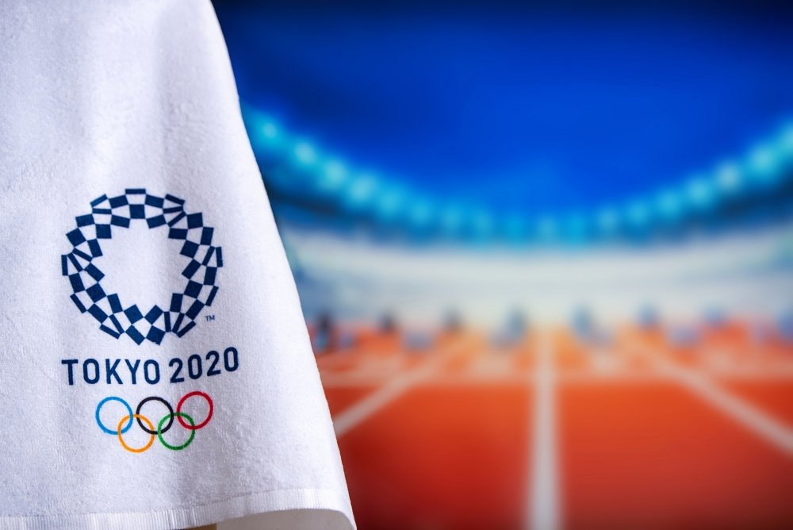
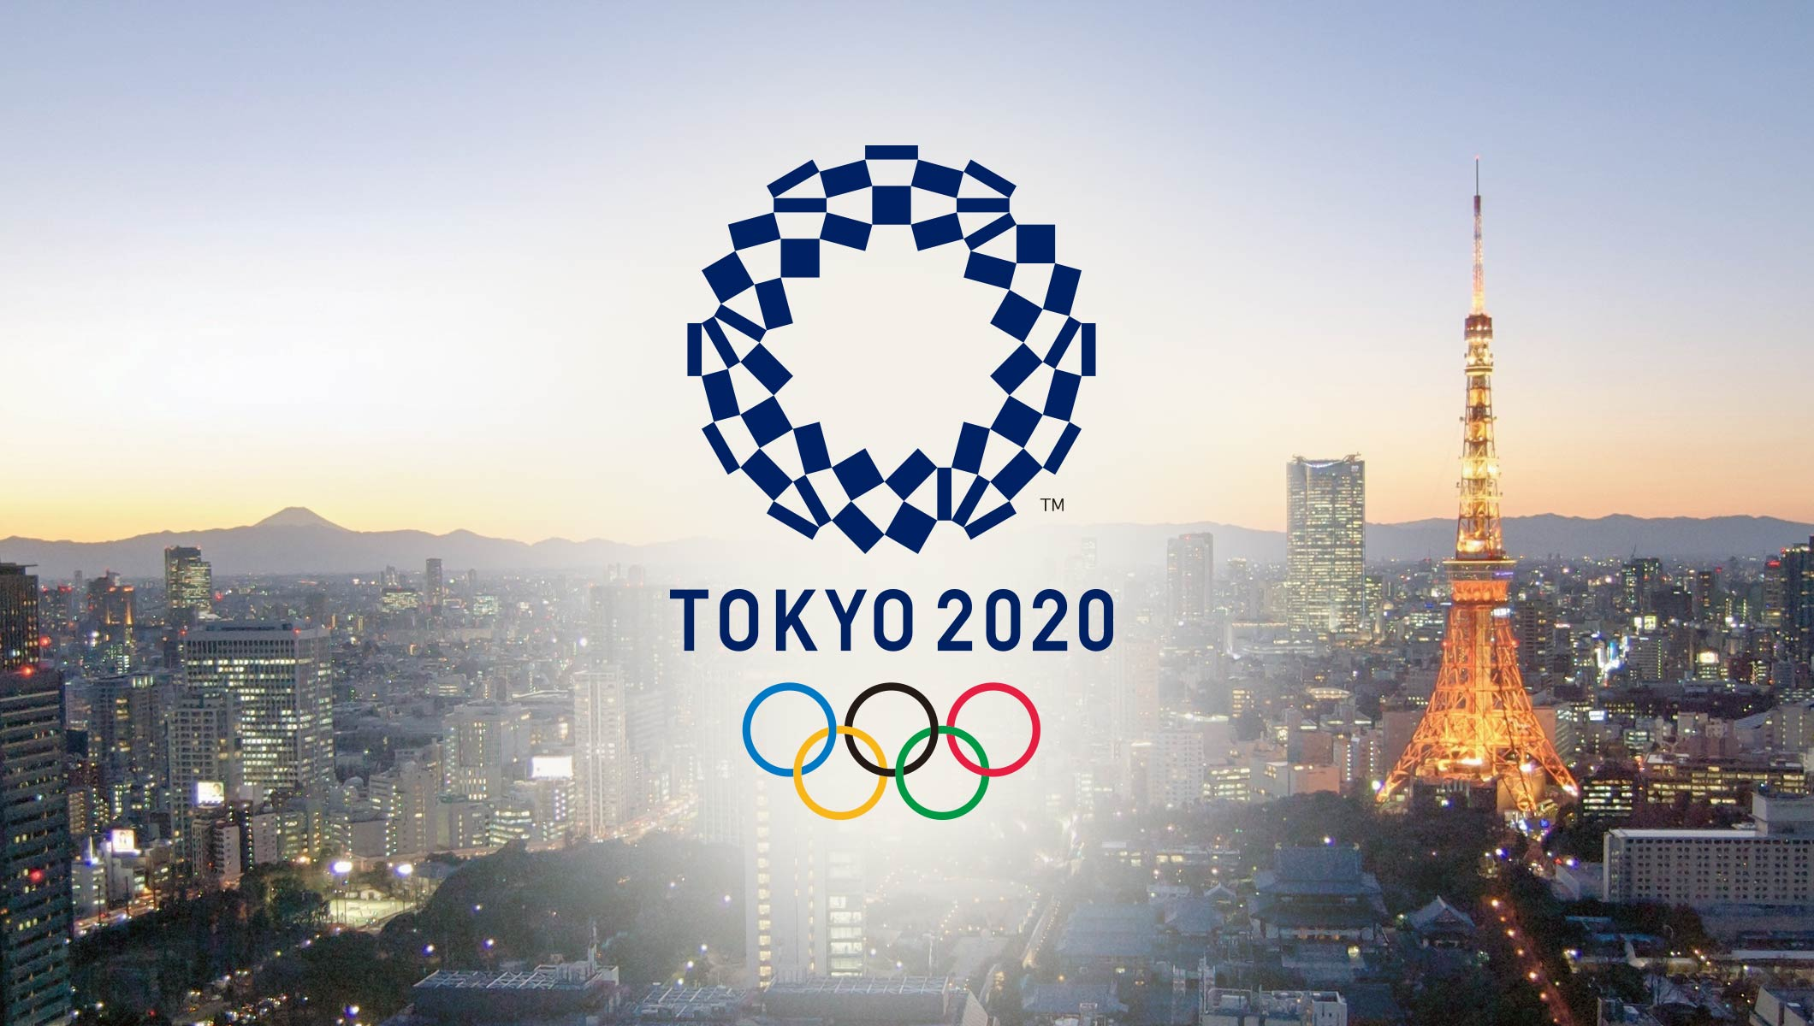
TÓQUIO - 2020
HISTÓRICO BRASIL
DESEMPENHO BRASIL TÓQUIO - 2020

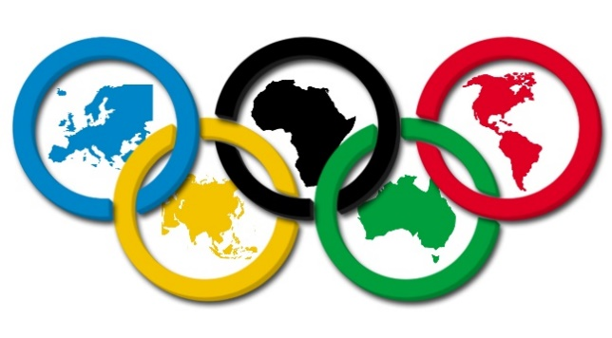
11.483
206

DELEGAÇÕES
ATLETAS

1
China
3
3
0
6


2
Grã Bretanha
2
1
0
3
3
ROC
1
2
1
4

4
Japão
1
1
1
3

5
França
1
0
1
2
6
Itália
1
0
0
1

7
República da Coreia
1
0
0
1
5.985
5.498
8
Polônia
1
0
0
1
52,1%
47,9%
9
Espanha
1
0
0
1
10
Estados Unidos da América
0
2
2
4

11
Países Baixos
0
1
0
1
12
República Dominicana
0
1
0
1

13
San Marino
0
1
0
1

14
Austrália
0
0
2
2
15
Alemanha
0
0
2
2

PAG_2
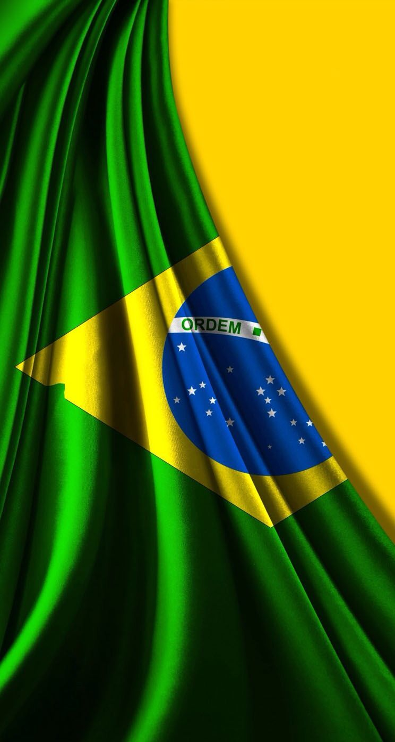
TÓQUIO - 2020
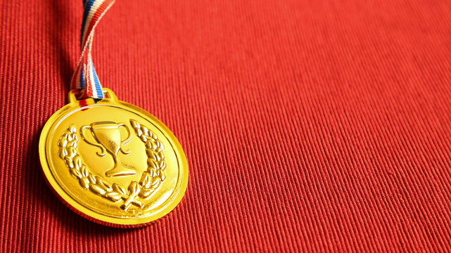
DESEMPENHO BRASIL TÓQUIO - 2020
HISTÓRICO BRASIL

 | Bronze | Prata | Ouro | aux
Antuérpia - 1920 | 1 | 1 | 1 | 2
Londres - 1948 | 1 | 0 | 0 | 2
Helsinque - 1952 | 2 | 0 | 1 | 2
Melbourne - 1952 | 0 | 0 | 1 | 2
Roma - 1960 | 2 | 0 | 0 | 2
Tóquio - 1964 | 1 | 0 | 0 | 2
México - 1968 | 2 | 1 | 0 | 2
Munique - 1972 | 2 | 0 | 0 | 2
Montreal - 1976 | 2 | 0 | 0 | 2
Moscou - 1980 | 2 | 0 | 2 | 2
Los Angeles - 1984 | 2 | 5 | 1 | 2
Seul - 1988 | 3 | 2 | 1 | 2
Barcelona - 1992 | 0 | 1 | 2 | 2
Atlanta - 1996 | 9 | 3 | 3 | 2
Sidney - 2000 | 6 | 6 | 0 | 2
Atenas - 2004 | 3 | 2 | 5 | 2
Pequim - 2008 | 10 | 4 | 3 | 2
Londres - 2012 | 8 | 6 | 3 | 2
Rio - 2016 | 6 | 6 | 7 | 2
Tóquio - 2020 | 8 | 6 | 7 | 2


37

2020 | 319
2016 | 465
2012 | 259
2008 | 277
2004 | 247
2000 | 205
1996 | 225
1992 | 197
1988 | 170
1984 | 151
1980 | 109
1976 | 93
1972 | 89
1968 | 84
1964 | 69
1960 | 81
1956 | 48
1952 | 108
1948 | 81
1920 | 21
43

70
150

MEDALHAS

DELEGAÇÃO BRASILEIRA

PAG_3

TÓQUIO - 2020
HISTÓRICO BRASIL

BRASIL EM TÓQUIO

21
319

MEDALHAS
7
ATLETAS
 | Bronze | Prata | Ouro
Atletismo | 2 | 0 | 0
Boxe | 1 | 1 | 1
Canoagem velocidade | 0 | 0 | 1
Futebol | 0 | 0 | 1
Ginástica artística | 0 | 1 | 1
Judô | 2 | 0 | 0
Maratona aquática | 0 | 0 | 1
Natação | 2 | 0 | 0
Skate | 0 | 3 | 0
Surf | 0 | 0 | 1
Tênis | 1 | 0 | 0
Vela | 0 | 0 | 1
Vôlei | 0 | 1 | 0
6
8
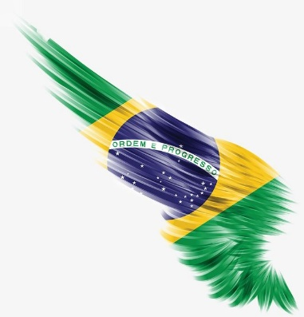

168
151
21 | Beatriz Ferreira
52,7%
47,3%

É Prata!!!!

Boxe Femino até 60Kg

BASE_IMAGENS
 |  |  |  |  |  |  |  |  | 3.3
 |  |  |  |  |  | 26 | Boxe Femino até 60Kg |  | 4.94 | É Prata!!!!

1 | 2020 | Tóquio | Tóquio - 2020 | Prata | Skate | Kelvin Hoefler | Skate Street Masculino | Masculino | 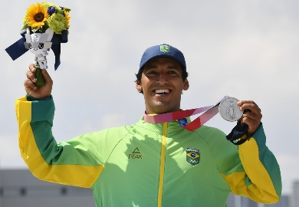 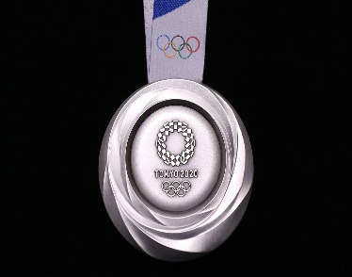 | É Prata!!!!
2 | 2020 | Tóquio | Tóquio - 2020 | Bronze | Judô | Daniel Cargnin | Judô Masculino Até 66KG | 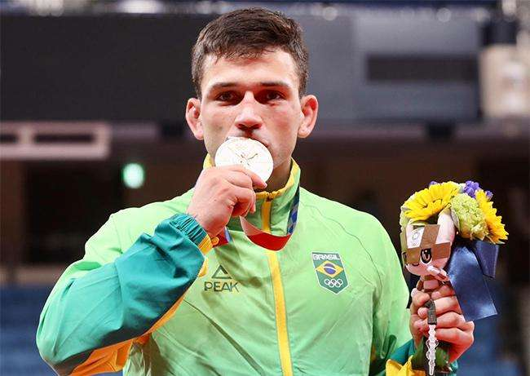 Masculino | 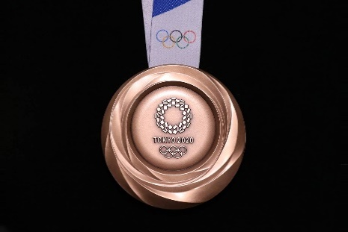 | É Bronze!!!!
3 | 2020 | Tóquio | Tóquio - 2020 | Prata | Skate | Rayssa Leal | Skate Street Feminino | 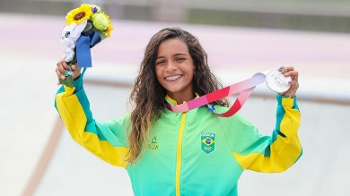 Feminino |  | É Prata!!!!
4 | 2020 | Tóquio | Tóquio - 2020 | Bronze | Natação | Fernando Scheffer | Natação Masculino 200M Livre | 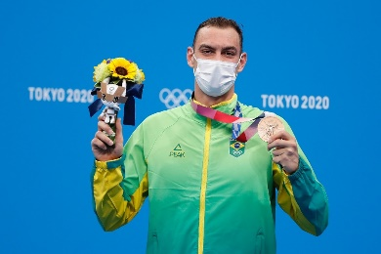 Masculino |  | É Bronze!!!!
5 | 2020 | Tóquio | Tóquio - 2020 | Ouro | Surf | Italo Ferreira | Surf Masculino | Masculino | 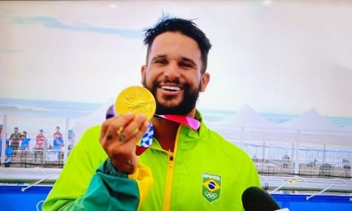 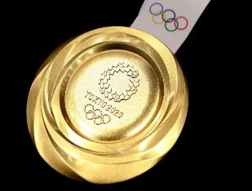 | É Ouro!!!!
6 | 2020 | Tóquio | Tóquio - 2020 | Bronze | Judô | Mayra Aguiar | Judô Feminino Até 78KG | 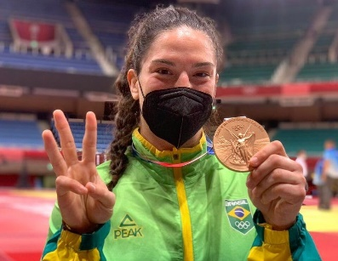 Feminino |  | É Bronze!!!!
7 | 2020 | Tóquio | Tóquio - 2020 | Prata | Ginástica artística | Rebeca Andrade - Ind. Geral | Ginástica Artistica Feminino - Individual Geral | 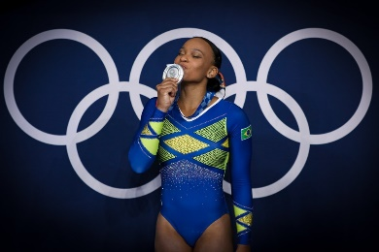 Feminino |  | É Prata!!!!
8 | 2020 | Tóquio | Tóquio - 2020 | Bronze | Tênis | Luisa e Laura | Tênis Feminino em Dupla | Feminino | 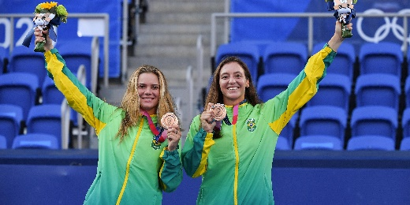 | É Bronze!!!!
9 | 2020 | Tóquio | Tóquio - 2020 | Bronze | Natação | Bruno Fratus | Natação Masculino 50M Livre | Masculino | 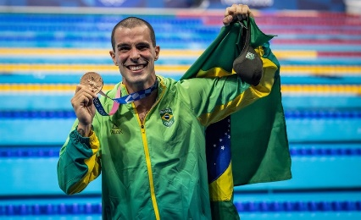 | É Bronze!!!!
10 | 2020 | Tóquio | Tóquio - 2020 | Ouro | Ginástica artística | Rebeca Andrade - Salto Fem. | Ginástica Artistica Salto Feminino | 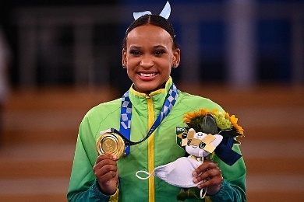 Feminino |  | É Ouro!!!!
11 | 2020 | Tóquio | Tóquio - 2020 | Ouro | Vela | Martine Grael e Kahena Kunze | Vela Femino Classe 49ERFX | 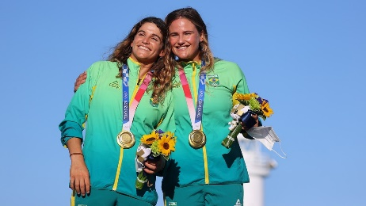 Feminino |  | É Ouro!!!!
12 | 2020 | Tóquio | Tóquio - 2020 | Bronze | Atletismo | Alison dos Santos | Atletismo Masculino 400M com Barreiras | 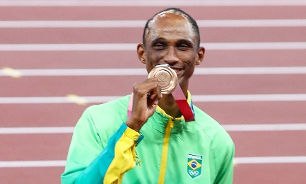 Masculino |  | É Bronze!!!!
13 | 2020 | Tóquio | Tóquio - 2020 | Bronze | Boxe | Abner Teixeira | Boxe Masculino até 91Kg | 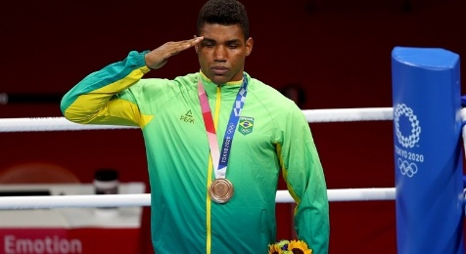 Masculino |  | É Bronze!!!!
14 | 2020 | Tóquio | Tóquio - 2020 | Bronze | Atletismo | Thiago Braz | Atletismo Masculino Salto com Vara | 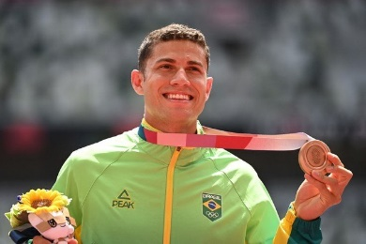 Masculino |  | É Bronze!!!!
15 | 2020 | Tóquio | Tóquio - 2020 | Ouro | Maratona aquática | Ana Marcela Cunha | Natação Feminino Maratona Aquática | 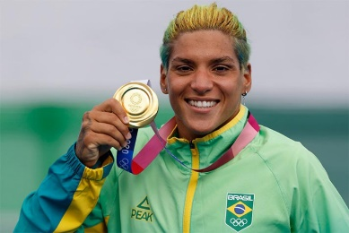 Feminino |  | É Ouro!!!!
16 | 2020 | Tóquio | Tóquio - 2020 | Prata | Skate | Pedro Barros | Skate Park Masculino | Masculino | 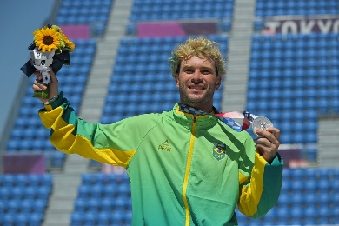 | É Prata!!!!
17 | 2020 | Tóquio | Tóquio - 2020 | Ouro | Canoagem velocidade | Isaquias Queiroz Dos Santos | Canoagem Masculino 1000M | 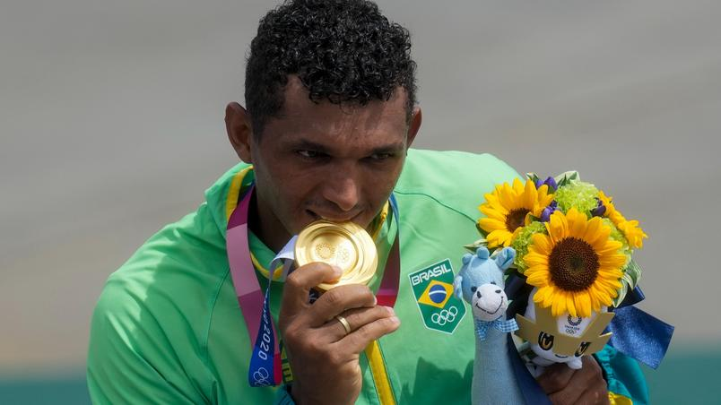 Masculino |  | É Ouro!!!!
18 | 2020 | Tóquio | Tóquio - 2020 | Ouro | Boxe | Hebert Sousa | Boxe Masculino Peso Médio | 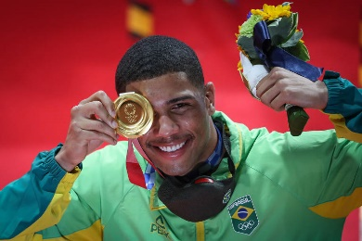 Masculino |  | É Ouro!!!!
19 | 2020 | Tóquio | Tóquio - 2020 | Ouro | Futebol | Seleção Olímpica Futebol Masc. | Futebol Masculino | 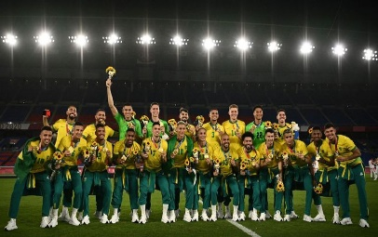 Masculino |  | É Ouro!!!!
20 | 2020 | Tóquio | Tóquio - 2020 | Prata | Vôlei | Seleção Olímpica Velei Fem. | Vêlei Feminino | 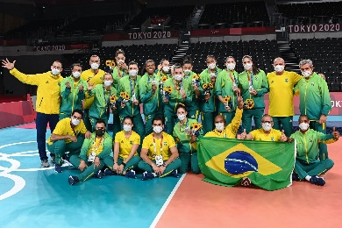 Feminino |  | É Prata!!!!
21 | 2020 | Tóquio | Tóquio - 2020 | Prata | Boxe | Beatriz Ferreira | Boxe Femino até 60Kg | 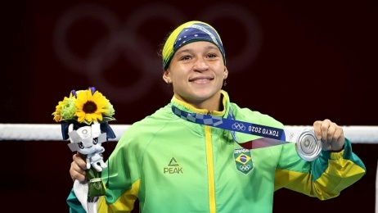 Feminino |  | É Prata!!!!

